CALZADURA
DISEÑO DE CALZADURAS

1.0 | DATOS GENERALES

1.01 | DATOS DEL TERRENO |  |  |  | 1.02 | DATOS CALZADURA

 |  | Peso específico (γt) = | 1.60 Ton/m3 |  |  |  |  | Altura de Excavación (H) = | 5.00 m
 |  | Angulo de fricción (φ) = | 20.00 ° |  |  |  |  | Peso específico (γc) = | 2.30 Ton/m3
 |  | Cohesión (C) = | 1.00 Ton/m2 |  |  |  |  | Coef. De Fricción suelo-concreto (μ) = | 0.4
 |  | Sobre Carga (S/C) = | 0.50 Ton/m2 |  |  |  |  | Peso específico promedio (γ') = | 1.95 Ton/m3

1.03 | FACTORES DE SEGURIDAD
 |  |  | Factor de seguridad al volteo (FSv) = | 2.0
 |  |  | Factor de seguridad al deslizamiento (FSD) = | 1.5
$$K_{A}=\tan^{2}\left(45°−\frac{φ}{2}\right)=$$
$$N_{φ}=$$
 | Cálculo del coeficiente activo del terreno: |  |  |  |  |  |  | 0.490 |  | 2.040
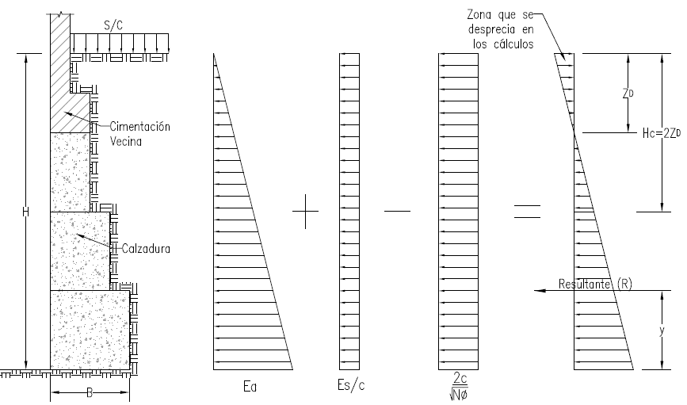

2.0 | CALCULO DE CARGAS DISTRIBUIDAS
$$\frac{2C}{\sqrt{N_{φ}}}=$$
$$E_{A}=γ_{t}.H.K_{A}=$$
$$E_{S/C}=S/C.K_{A}=$$
 |  | 3.92 Ton/m |  |  |  | 0.25 Ton/m |  |  | 1.40 Ton/m

3.0 | CALCULO DE FUERZAS
$$E_{A}=γ_{t}.\frac{H^{2}}{2}.K_{A}=$$
$$E_{S/C}=\frac{S}{C}.K_{A}.H=$$
$$\frac{2C}{\sqrt{N_{φ}}}.H=$$
 |  | 9.81 Ton |  |  |  | 1.23 Ton |  |  | 7.00 Ton

 | De las ecuaciones anteriores se infiere:
$$z_{D}=\frac{\frac{2C}{\sqrt{N_{φ}}}−E_{S/C}}{γ_{t}.K_{A}}=$$

$$H_{C}=2z_{D}=$$
 |  |  | 1.47 m |  |  |  | 2.95 m

4.0 | FUERZA RESULTANTE Y MOMENTO DE VOLTEO
$$R=\left(E_{A}+E_{S/C}−\frac{2C}{\sqrt{N_{φ}}}\right)\frac{\left(H−z_{D}\right)}{2}=$$
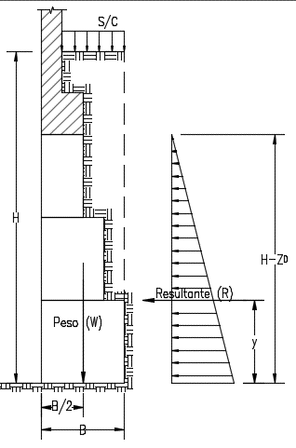
 |  |  |  | 4.88 Ton

$$y=\frac{\left(H−z_{D}\right)}{3}=$$
 |  | 1.18 m

 | Con la fuerza resultante y distacia de aplicación se calcula el momento de volteo (Mv):

$$M_{V}=R.y=$$
 |  | 5.74 Ton-m

5.0 | CALCULO DE ANCHO DE CALZADURA

5.01 | CÁLCULO DE ANCHO "B" POR VOLTEO
$$B=\sqrt{\frac{{2.FS}_{V}.M_{V}}{γ^{′}.H+S/C}=}$$
 |  |  | 1.50 m

5.02 | CÁLCULO DE ANCHO "B" POR DESLIZAMIENTO
$$B=\frac{{FS}_{D}.R}{μ\left(γ^{′}.H+S/C\right)}=$$
 |  |  | 1.79 m

 |  | Por lo tanto B = | 1.80 m

